Склад
Склад
Склады/инвентарь на руках
Наименования Инвентарь
Перемещение

Склады/инвентарь на руках

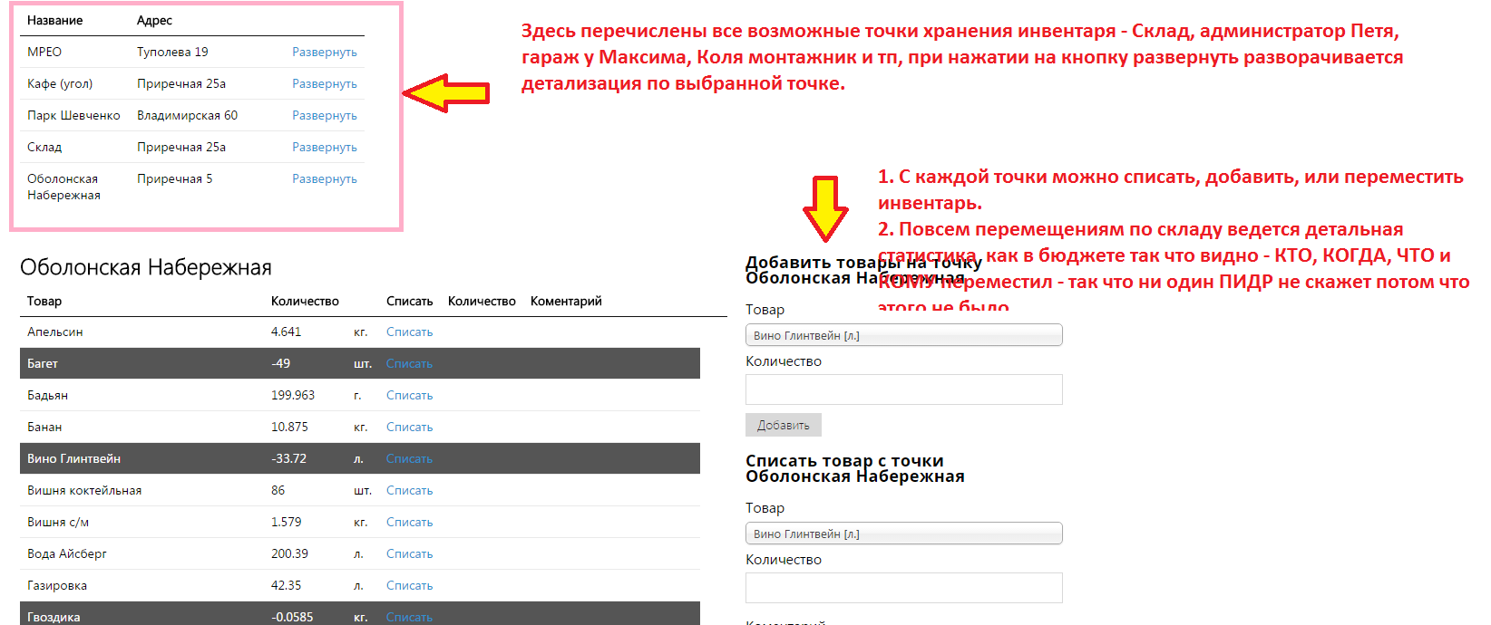

Наименования Инвентарь | - перечень наименований всего имеющегося инвентаря.

Перемещение | - модуль перемещения инвентаря с одной точки на другую

РП монтажника и ремонтника
Рабочая панель монтажника | Рабочая панель ремонтника
Рабочий день | Рабочий день
принять ТЗ | принять ТЗ
Сдать ТЗ | Сдать ТЗ

1. Рабочий день
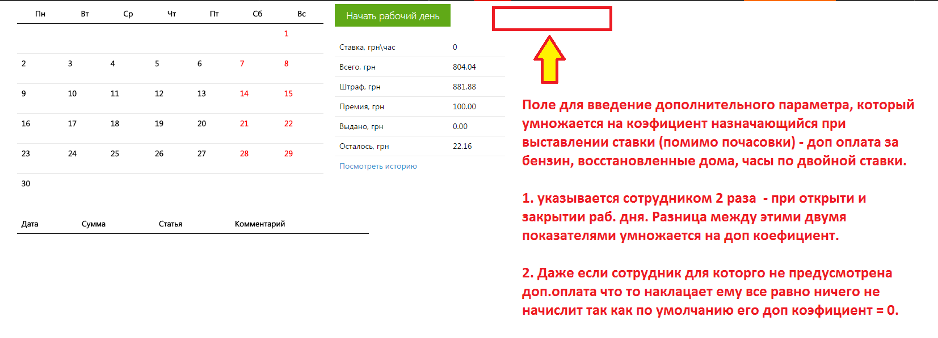

2. ТЗ | - Принять ТЗ -активная кнопка, при нажати которой выпадает список назначенных Админ отделом заданий.

Сдать ТЗ | - монтажник выставляет статус заявкам и ставит комменты, само собой этот коммент записывается в истории заявки

Бюджет и ЗП
Бюджет и ЗП
Бюджет
Добаввить +-
Ведомость
Штрафы и Премии
Ставки Время

Бюджет
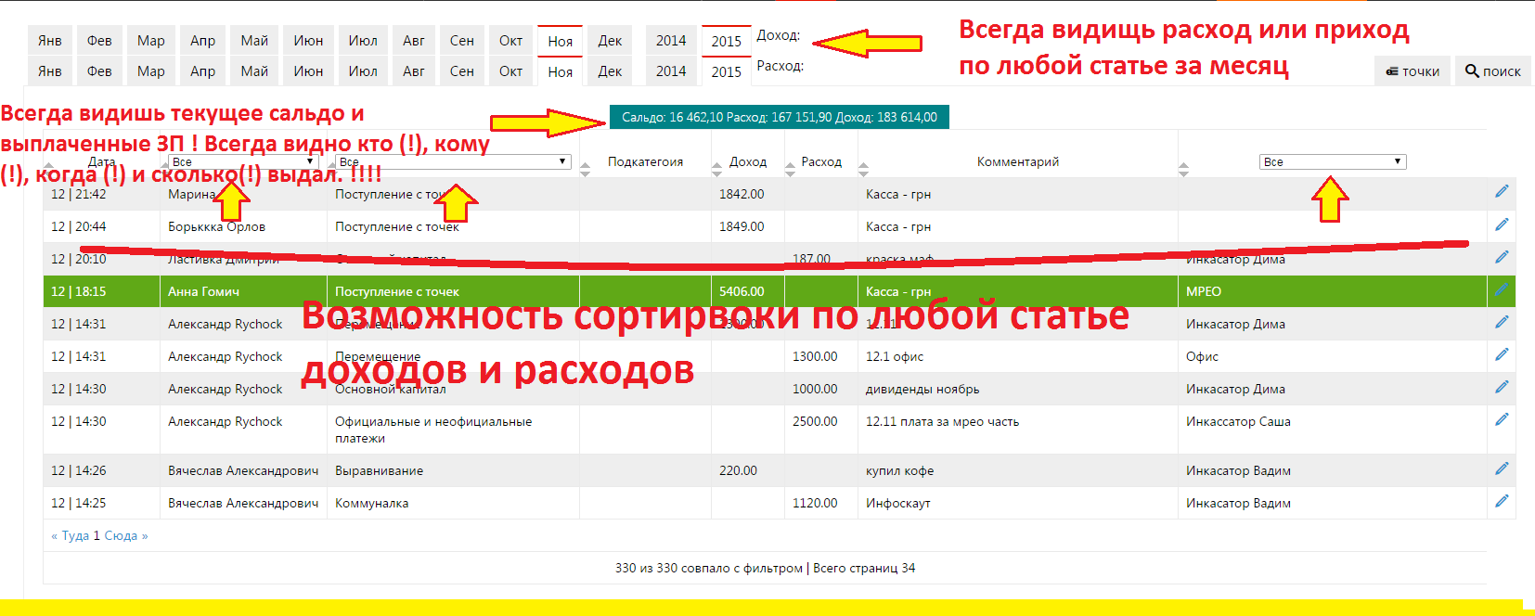

Добаввить +-
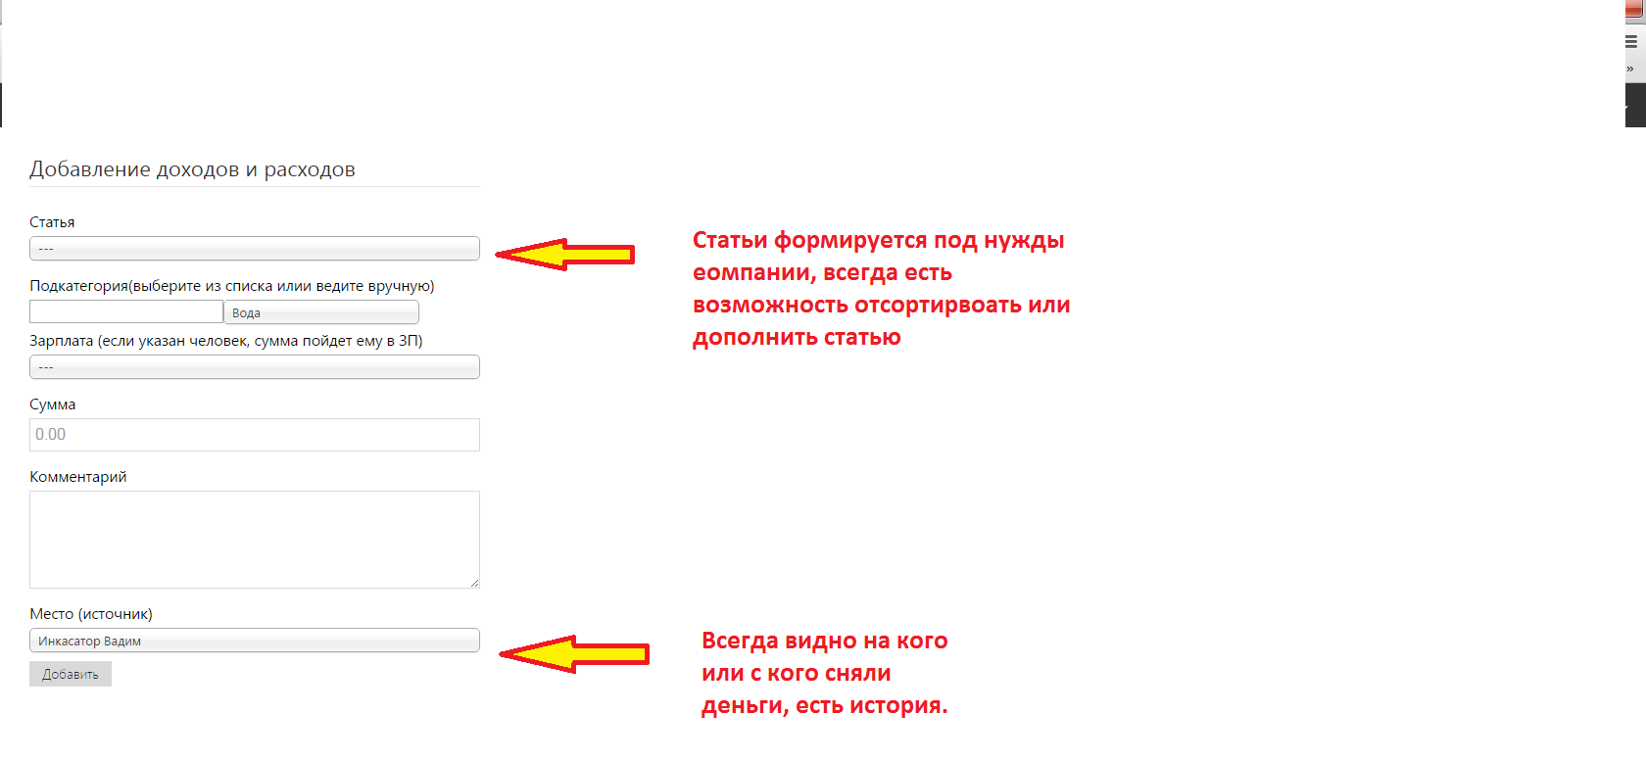

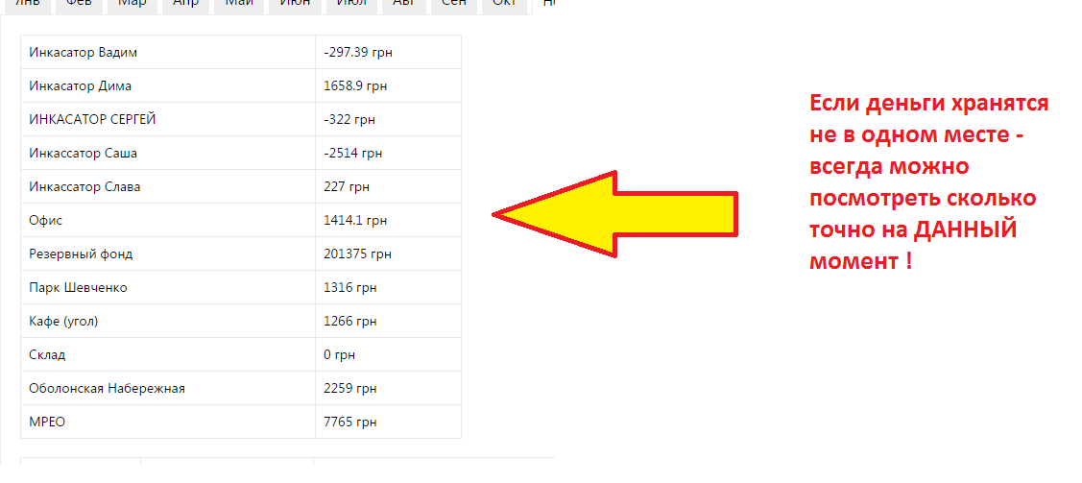

Ведомость
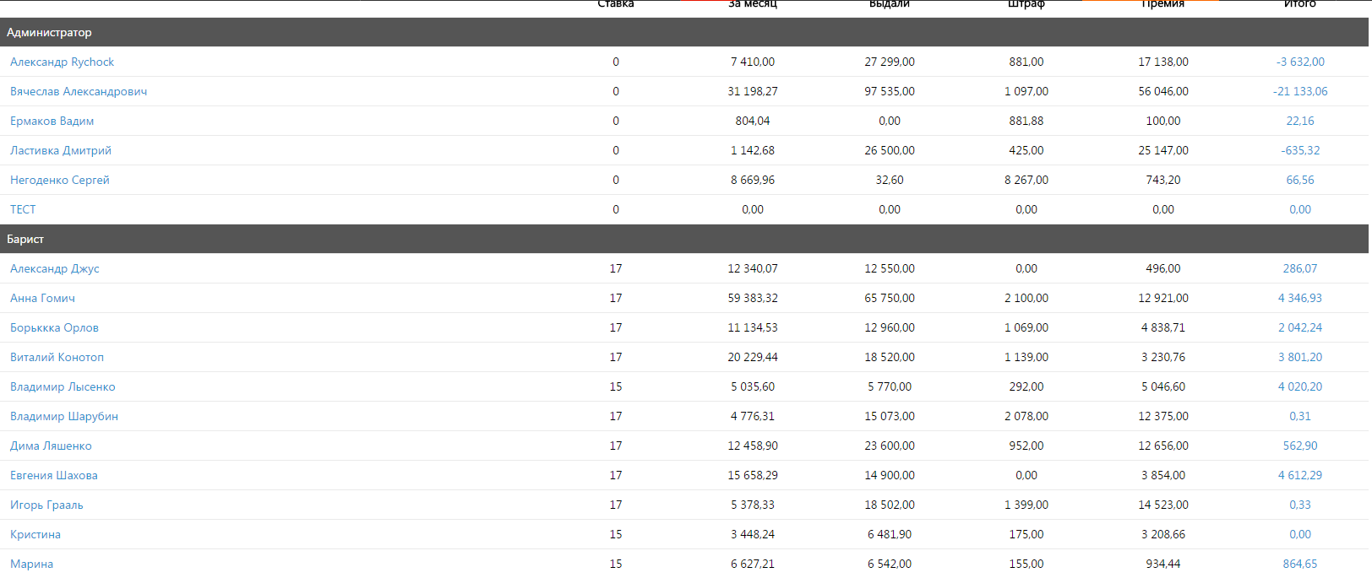

При нажатии на сотрудника будет открываться табель посещения и детализация по ЗП (отдельно почасовка, отдельно по доп параметру)

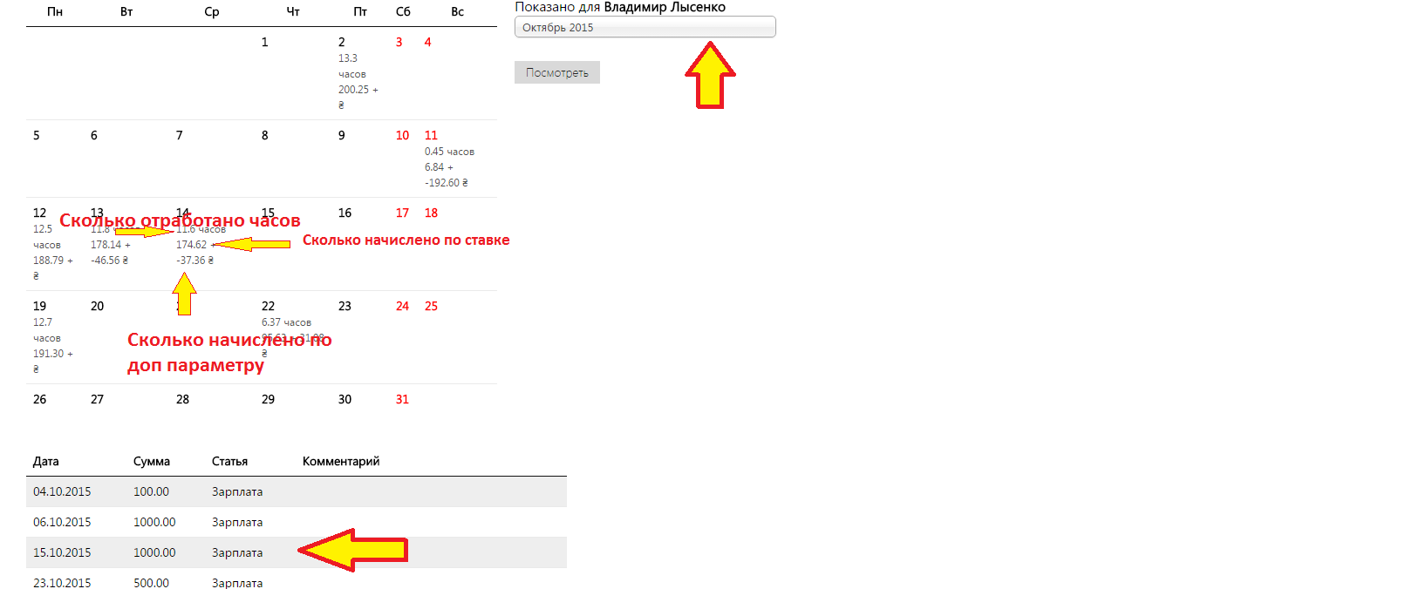

Штрафы и Премии
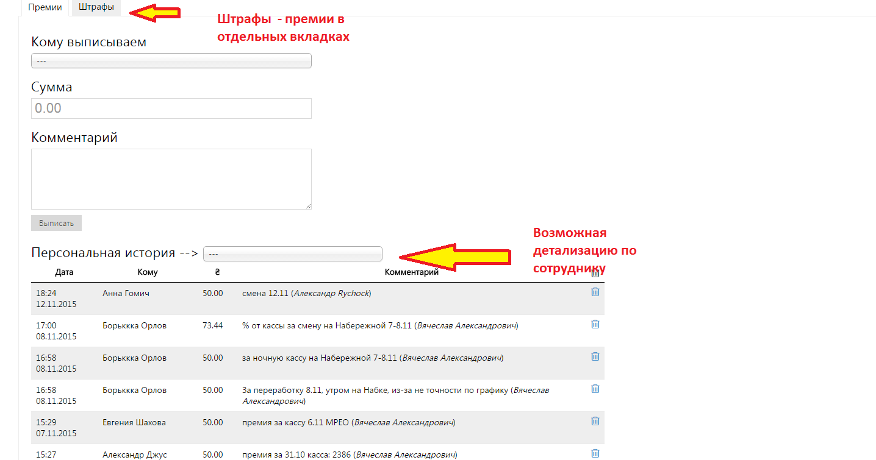

Ставки Время
Сотрудник | Ставка в час | Доп коэфициент

